Specs de Imagen
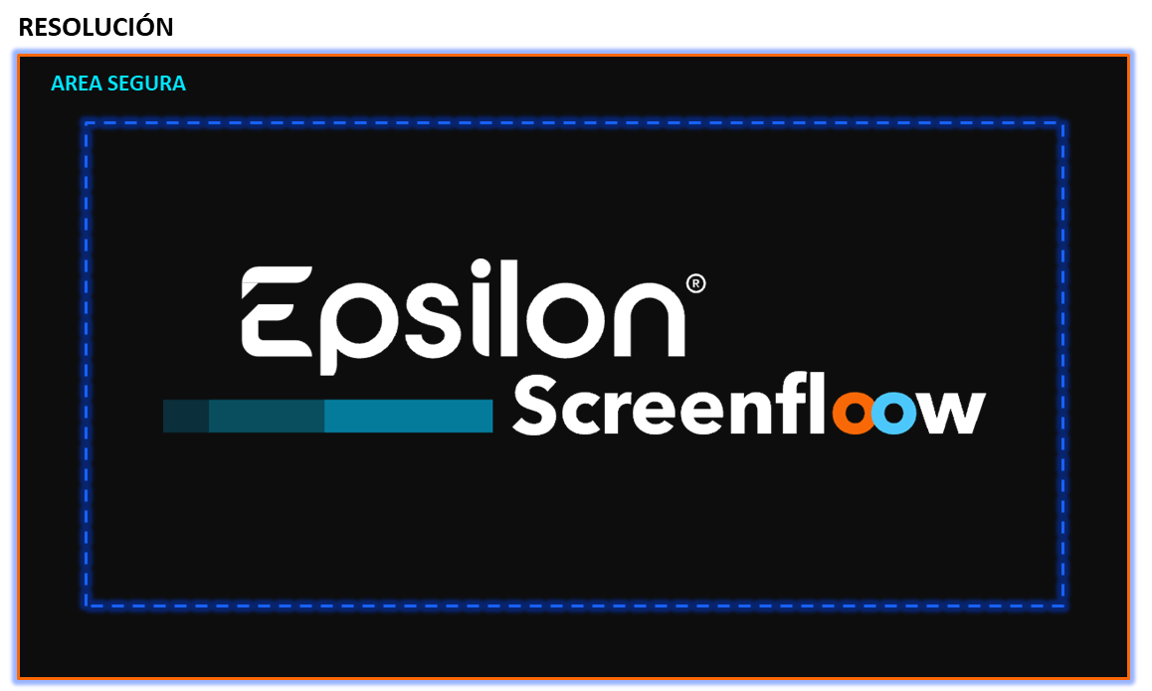
Especificaciones creativas de imagen
Tipo de archivo: JPEG (.jpg / .jpeg)

Tamaño de archivo: Máximo 10MB

Área segura (solo aplicable si la columna "safe area" está presente en la hoja de cálculo de Excel)

La columna de resolución de "área segura" en nuestra exportación de especificaciones de Excel indica el área que utilizaremos para nuestros servicios creativos para reescalar y/o recortar todos los anuncios en la columna de "resoluciones de reescalado" que puedes encontrar en la pestaña de "Creatividades requeridas".

Asegúrate de que no haya contenido principal fuera del área segura. Para lograr los mejores resultados, se recomienda centrar el contenido lo más posible. Por favor, consulta el siguiente ejemplo.

